画面設計書_サポーターtop画面
画面設計書 |  |  | システム名称 |  | わくりは！ |  |  | 画面ID |  | supporter_top |  | 改訂日 |  | 2022-11-01
 |  |  |  |  |  |  |  | 画面名称 |  | サポーターtop画面 |  | 改訂者 |  | 藤嶋

画面イメージ

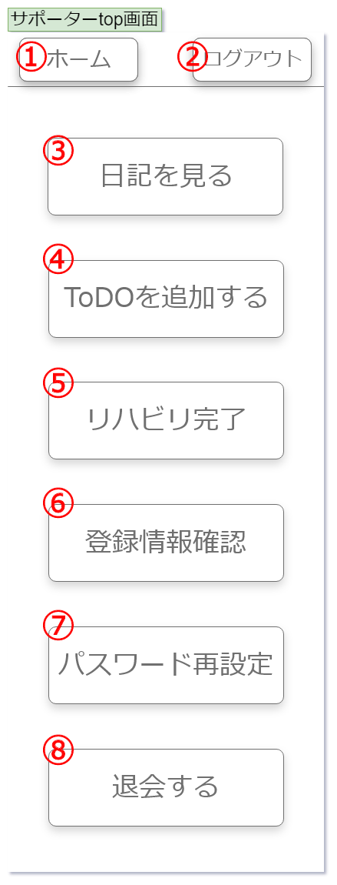

画面項目
No | 項目名称 | 分類 | 種別 | name属性 |  | サイズ | value属性 |  | 初期値 | イベント | バリデーション |  | 備考
1 | ホームボタン | ボタン | button | home |  | W155px,h60px | ホーム |  | ホーム | クリック | 必須 |  | -
2 | ログアウトボタン | ボタン | button | logout |  | W310px,h100px | ログアウト |  | ログアウト | クリック | 必須 |  | -
3 | 日記を見るボタン | ボタン | button | diary |  | W310px,h100px | 日記を見る |  | 日記を見る | クリック | 必須 |  | -
4 | ToDOを追加するボタン | ボタン | button | todo_add |  | W310px,h100px | ToDOを追加する |  | ToDOを追加する | クリック | 必須 |  | -
5 | リハビリ完了ボタン | ボタン | button | rehabilitation_comp |  | W310px,h100px | リハビリ完了 |  | リハビリ完了 | クリック | 必須 |  | -
6 | 登録情報確認ボタン | ボタン | button | infoconfirmation |  | W310px,h100px | 登録情報確認 |  | 登録情報確認 | クリック | 必須 |  | -
7 | パスワード再設定ボタン | ボタン | button | password_reset |  | W310px,h100px | パスワード再設定 |  | パスワード再設定 | クリック | 必須 |  | -
8 | 退会するボタン | ボタン | button | withdrawal |  | W310px,h100px | 退会する |  | 退会する | クリック | 必須 |  | -
9
10
11
12
13
14
15
16
17
18
19
20
21
22
23
24
25
26
27
28
29
30

画面設計書_サインアップ画面
画面設計書 |  |  | システム名称 |  | わくりは！ |  |  | 画面ID |  | sign_up |  | 改訂日 |  | 2022-11-01
 |  |  |  |  |  |  |  | 画面名称 |  | サインアップ画面 |  | 改訂者 |  | 藤嶋

画面イメージ

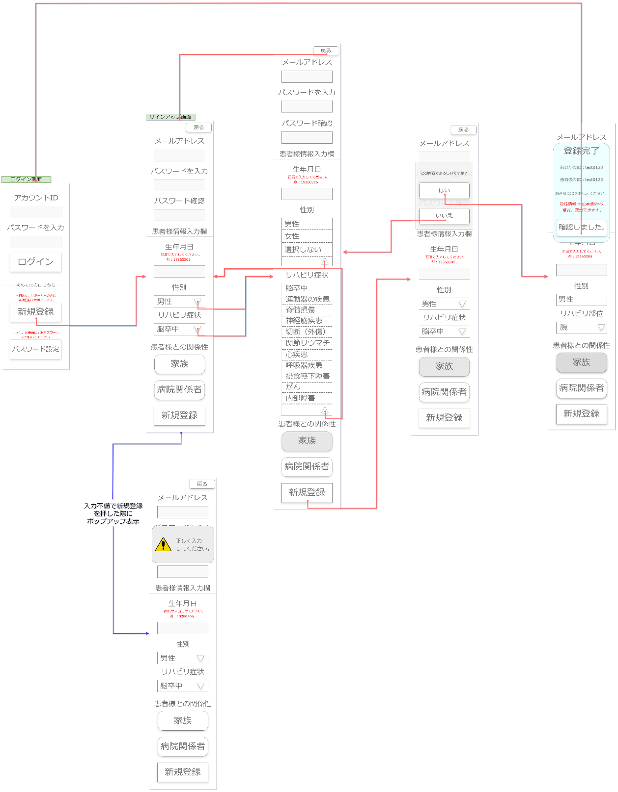

①
②
⑪
⑭
③
⑫
④
⑬
⑮

⑤

⑥
⑦

⑧
⑨

⑩

⑯

画面項目
No | 項目名称 | 分類 | 種別 | name属性 |  | サイズ | value属性 |  | 初期値 | イベント | バリデーション |  | 備考
1 | 戻るボタン | ボタン | button | back |  | W155px,h60px | 戻る |  | 戻る | クリック | 必須 |  | -
2 | メールアドレス入力ボックス | ボタン | button | e-mail |  | W310px,h75px | null |  | null | 入力 | 必須 |  | 入力必須
3 | パスワード入力ボックス | ボタン | button | password |  | W310px,h75px | null |  | null | 入力 | 必須 |  | 4桁以上10桁以下のパスワード
4 | パスワード確認入力ボックス | ボタン | button | password_confirmation |  | W310px,h75px | null |  | null | 入力 | 必須 |  | 上記と同一である必要あり
5 | 生年月日入力ボックス | ボタン | button | birth_select |  | W310px,h75px | null |  | null | 入力 | 必須 |  | フォーマット規制
6 | 性別選択ボックス | セレクト | select | gender_select |  | W310px,h75px | 男性 |  | 男性 | 選択 | 必須 |  | 必須
7 | リハビリ症状選択ボックス | セレクト | select | symptoms_select |  | W310px,h75px | 脳卒中 |  | 脳卒中 | 選択 | 必須 |  | 必須
8 | 家族ボタン | ボタン | button | family |  | W310px,h120px | 家族 |  | 家族 | クリック | 必須 |  | 必須
9 | 病院関係者ボタン | ボタン | button | hospital_staff |  | W310px,h75px | 病院関係者 |  | 病院関係者 | クリック | 必須 |  | 必須
10 | 新規登録 | ボタン | button | new |  | W310px,h75px | 新規登録 |  | 新規登録 | クリック | 必須 |  | -
11 | サインアップ情報確認ダイアログ | ダイアログ | - | sign-up_info_confirmation |  | W350px,h420px | - |  | - | - | 必須 |  | -
12 | はい | ボタン | button | yes |  | W310px,h100px | はい |  | はい | クリック | 必須 |  | -
13 | いいえ | ボタン | button | no |  | W310px,h100px | いいえ |  | いいえ | クリック | 必須 |  | -
14 | サインアップ情報ダイアログ | ダイアログ | - | sign-up_info |  | W350px,h625px | - |  | - | - | 必須 |  | -
15 | 確認しました。ボタン | ボタン | button | confirmation |  | W310px,h100px | 確認しました。 |  | 確認しました。 | クリック | 必須 |  | -
16 | 入力エラーポップアップ | ポップアップ | - | input_error |  | W380px,h230px | - |  | - | - | 必須 |  | -
17
18
19
20
21
22
23
24
25
26
27
28
29
30

画面設計書_ログイン画面
画面設計書 |  |  | システム名称 |  | わくりは！ |  |  | 画面ID |  | login |  | 改訂日 |  | 2022-11-01
 |  |  |  |  |  |  |  | 画面名称 |  | ログイン画面 |  | 改訂者 |  | 藤嶋

画面イメージ
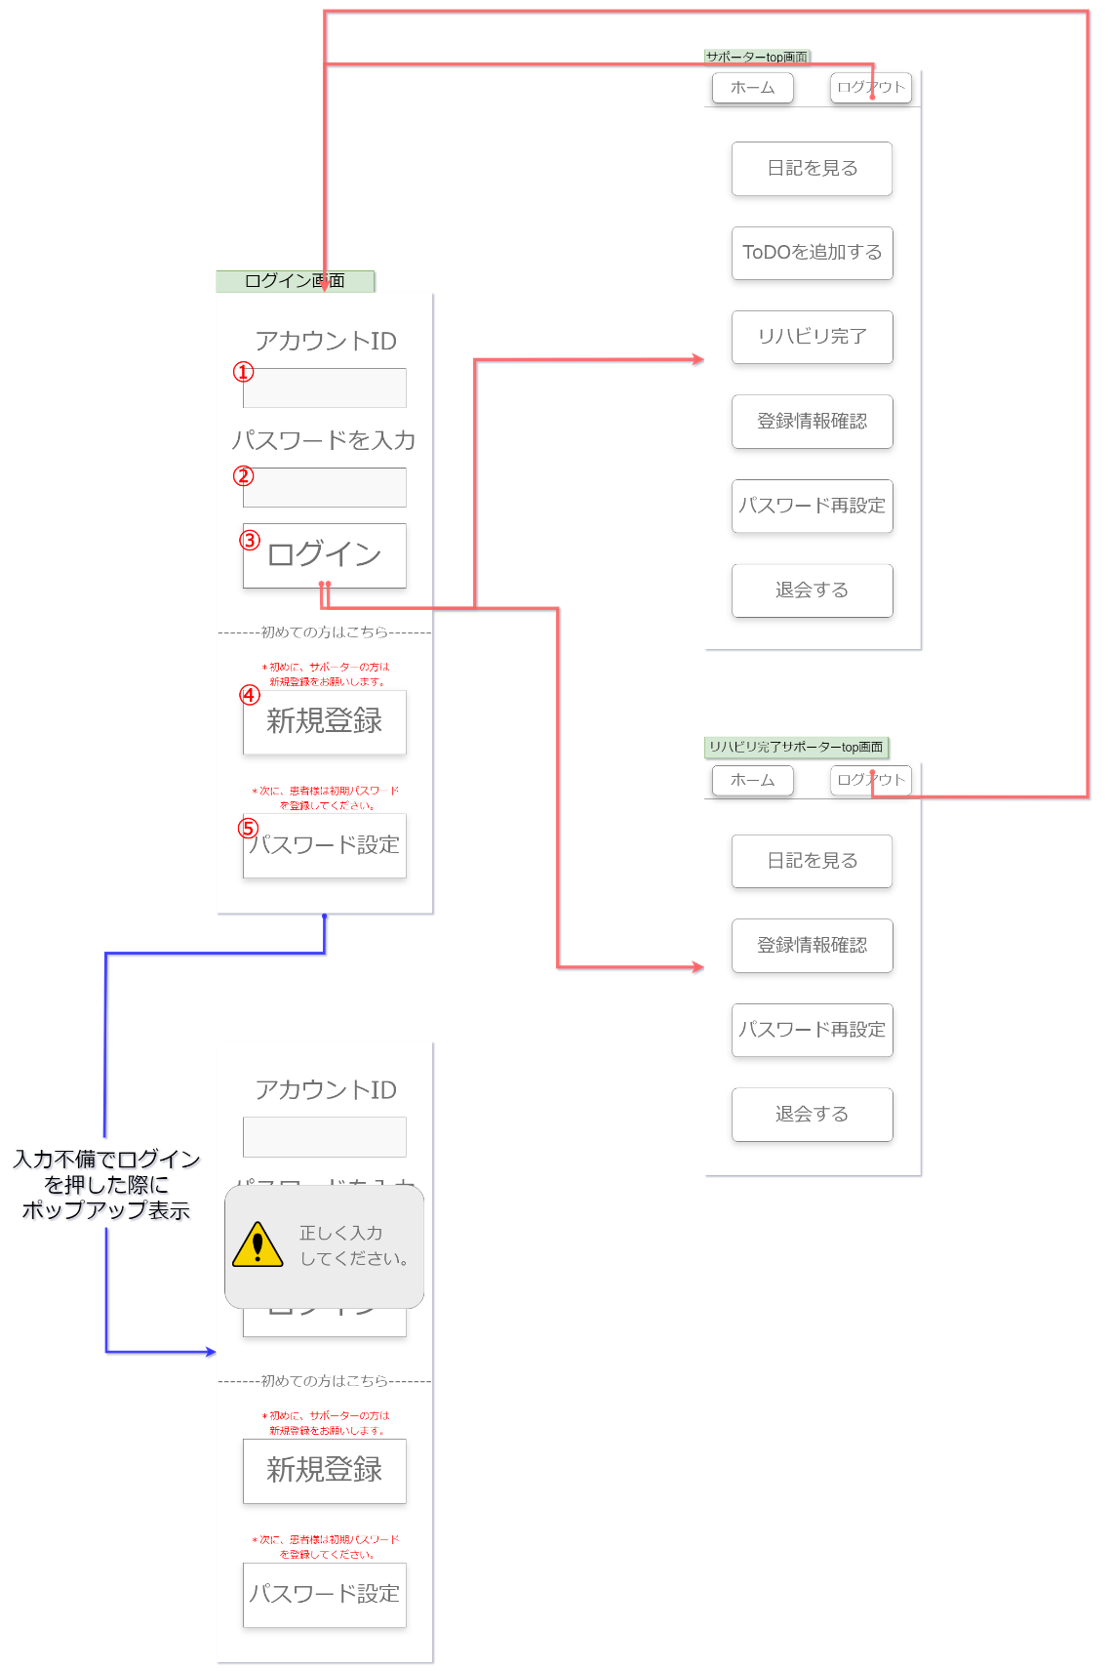

⑥

画面項目
No | 項目名称 | 分類 | 種別 | name属性 |  | サイズ | value属性 |  | 初期値 | イベント | バリデーション |  | 備考
1 | アカウントID入力ボックス | テクストボックス | input | id |  | W310px,h75px | null |  | null | 入力 | 必須 |  | 入力必須
2 | パスワード入力ボックス | テキストボックス | input | password |  | W310px,h75px | null |  | null | 入力 | 必須 |  | 入力必須
3 | ログインボタン | ボタン | button | login |  | W310px,h120px | ログイン |  | ログイン | クリック | 必須 |  | -
4 | 新規登録ボタン | ボタン | button | new_registration |  | W310px,h120px | 新規登録 |  | 新規登録 | クリック | 必須 |  | -
5 | パスワード設定ボタン | ボタン | button | pw_reset |  | W310px,h120px | パスワード設定 |  | パスワード設定 | クリック | 必須 |  | -
6 | 入力エラーポップアップ | ポップアップ | - | input_error |  | W380px,h230px | - |  | - | 自動遷移 | 必須 |  | -
7
8
9
10
11
12
13
14
15
16
17
18
19
20
21
22
23
24
25
26
27
28
29
30

画面設計書_ログアウト画面
画面設計書 |  |  | システム名称 |  | わくりは！ |  |  | 画面ID |  | logout |  | 改訂日 |  | 2022-11-01
 |  |  |  |  |  |  |  | 画面名称 |  | ログアウト画面 |  | 改訂者 |  | 藤嶋

画面イメージ

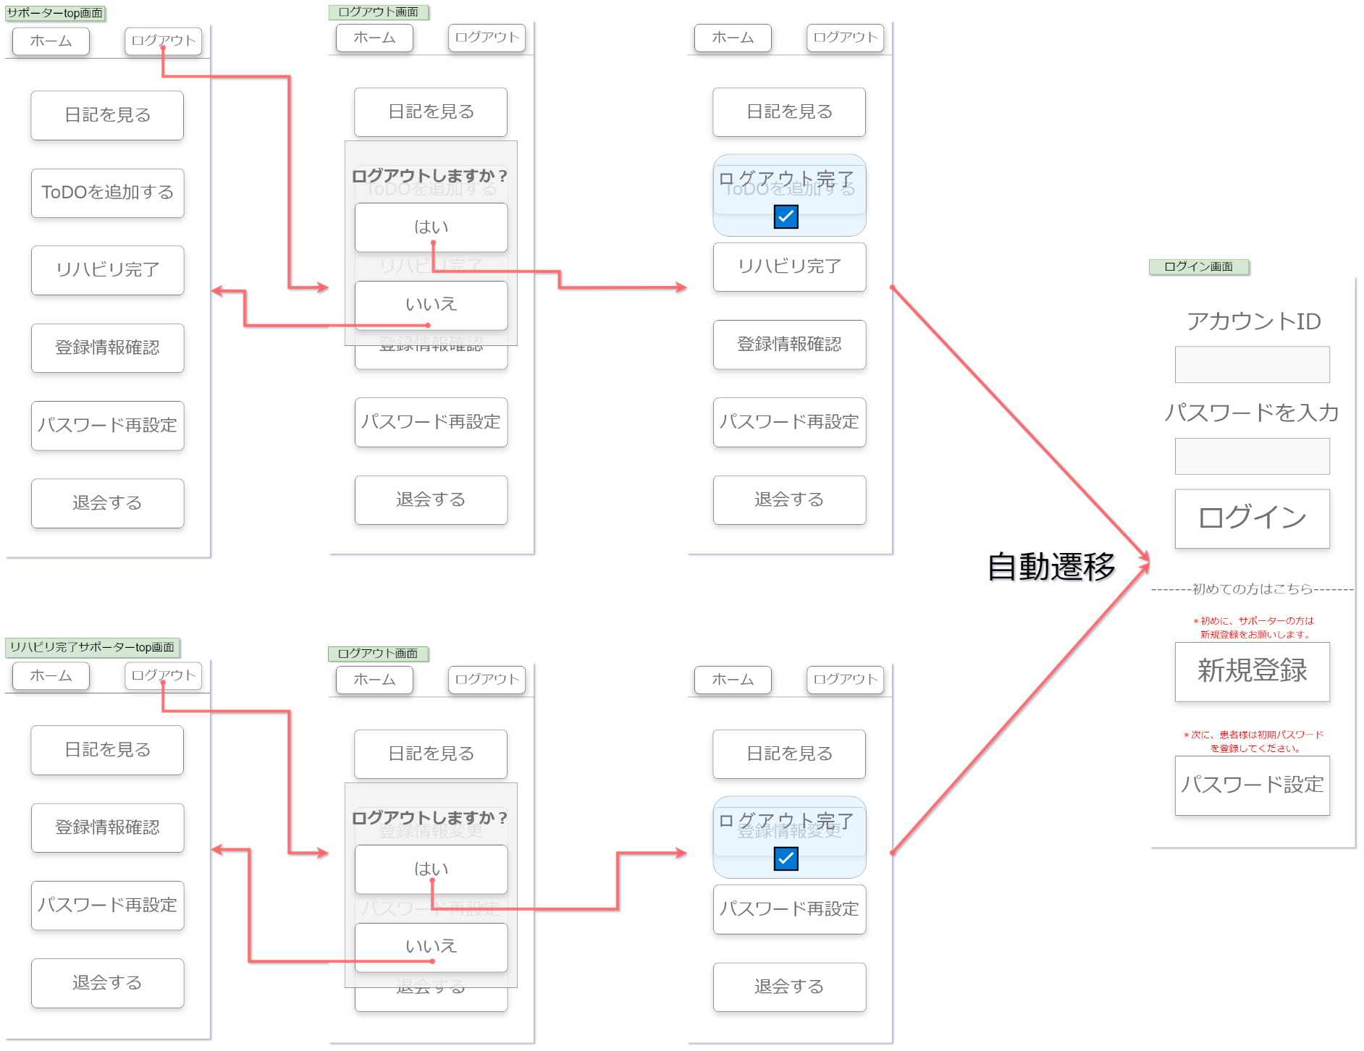

①
④

②

③

①
④

②

③

画面項目
No | 項目名称 | 分類 | 種別 | name属性 |  | サイズ | value属性 |  | 初期値 | イベント | バリデーション |  | 備考
1 | ログアウト確認ダイアログ | ダイアログ | - | - |  | W350px,h420px | - |  | - | ダイアログ表示 | 必須 |  | -
2 | はいボタン | ボタン | button | yes |  | W310px,h100px | はい |  | はい | クリック | 必須 |  | -
3 | いいえボタン | ボタン | button | no |  | W310px,h100px | いいえ |  | いいえ | クリック | 必須 |  | -
4 | ログアウト完了ポップアップ | ポップアップ | - | logout_popup |  | W310px,h170px | - |  | - | 自動遷移 | 必須 |  | -
5
6
7
8
9
10
11
12
13
14
15
16
17
18
19
20
21
22
23
24
25
26
27
28
29
30

画面設計書_パスワード再設定画面
画面設計書 |  |  | システム名称 |  | わくりは！ |  |  | 画面ID |  | supporter_password_reset |  | 改訂日 |  | 2022-11-01
 |  |  |  |  |  |  |  | 画面名称 |  | パスワード再設定画面 |  | 改訂者 |  | 藤嶋

画面イメージ
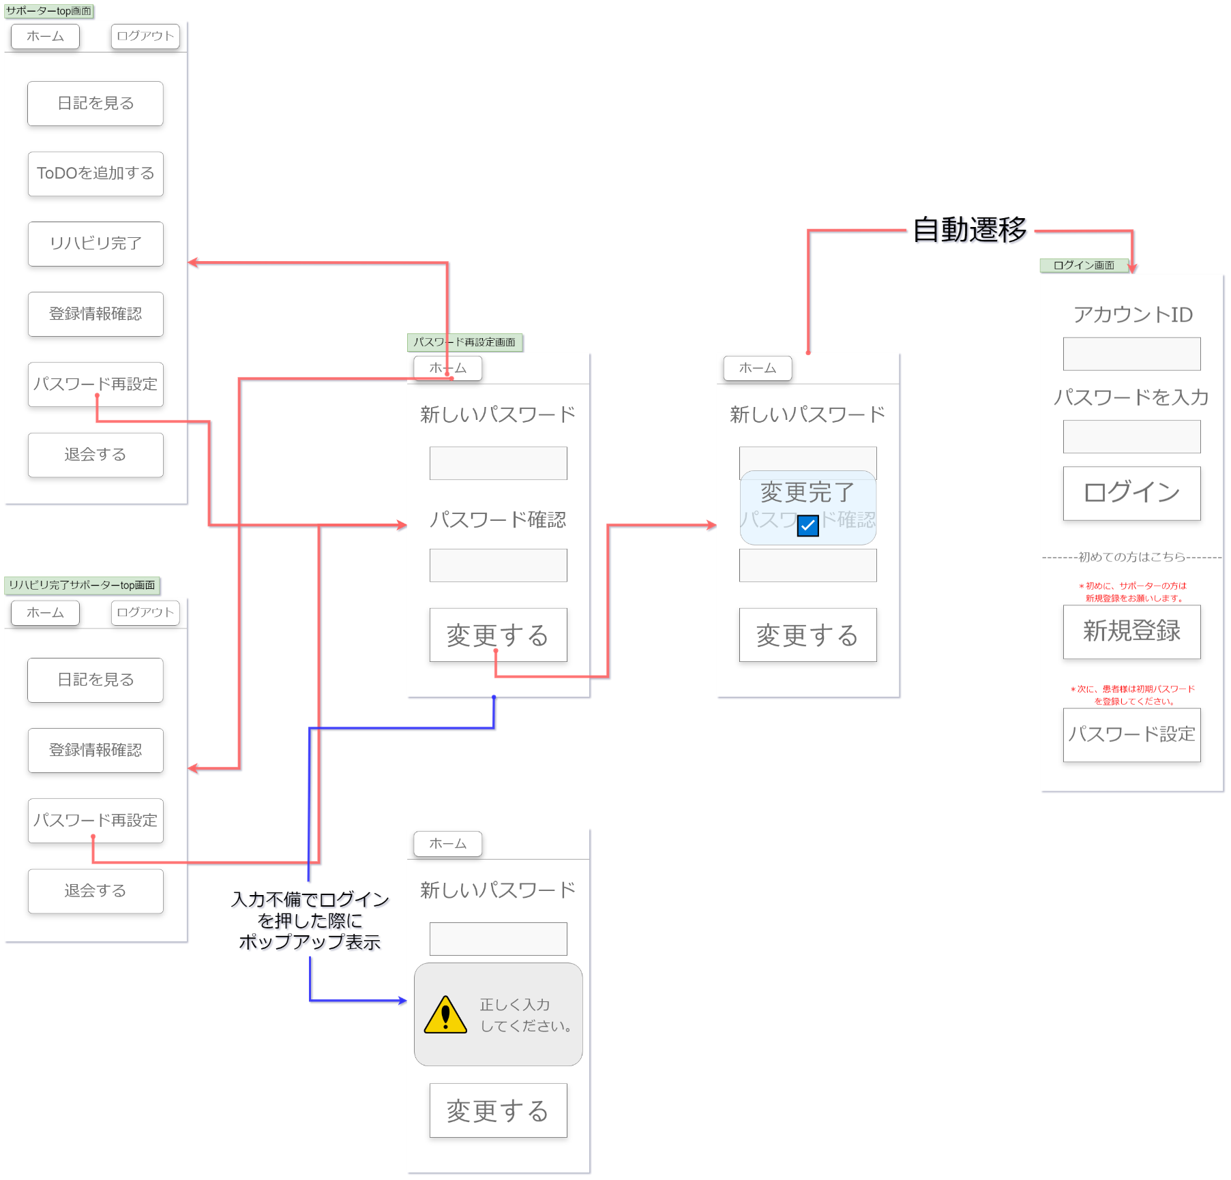

①
へ
へ

②
⑤

③

④

へ

⑥

画面項目
No | 項目名称 | 分類 | 種別 | name属性 |  | サイズ | value属性 |  | 初期値 | イベント | バリデーション |  | 備考
1 | ホームボタン | ボタン | button | home |  | W155px,h60px | ホームへ |  | ホームへ | クリック | 必須 |  | -
2 | パスワード再設定入力ボックス | インプット | input | password_reset_input |  | W310px,h75px | パスワード再設定入力ボックス |  | パスワード再設定入力ボックス | 入力 | 必須 |  | 4桁以上10桁以下のパスワード
3 | パスワード再設定確認入力ボックス | インプット | input | pw_reset_confirmation |  | W310px,h76px | パスワード再設定確認入力ボックス |  | パスワード再設定確認入力ボックス | 入力 | 必須 |  | 上記と同一である必要あり
4 | 変更するボタン | ボタン | button | change |  | W310px,h120px | 変更する |  | 変更する | クリック | 必須 |  | -
5 | 変更完了ポップアップ | ポップアップ | - | change_popup |  | W310px,h170px | - |  | - | 自動遷移 | 必須 |  | -
6 | 入力エラーポップアップ | ポップアップ | - | input_error |  | W380px,h230px | - |  | - | 自動遷移 | 必須 |  | -
7
8
9
10
11
12
13
14
15
16
17
18
19
20
21
22
23
24
25
26
27
28
29
30

画面設計書_退会画面
画面設計書 |  |  | システム名称 |  | わくりは！ |  |  | 画面ID |  | withdrawal |  | 改訂日 |  | 2022-11-01
 |  |  |  |  |  |  |  | 画面名称 |  | 退会画面 |  | 改訂者 |  | 藤嶋

画面イメージ

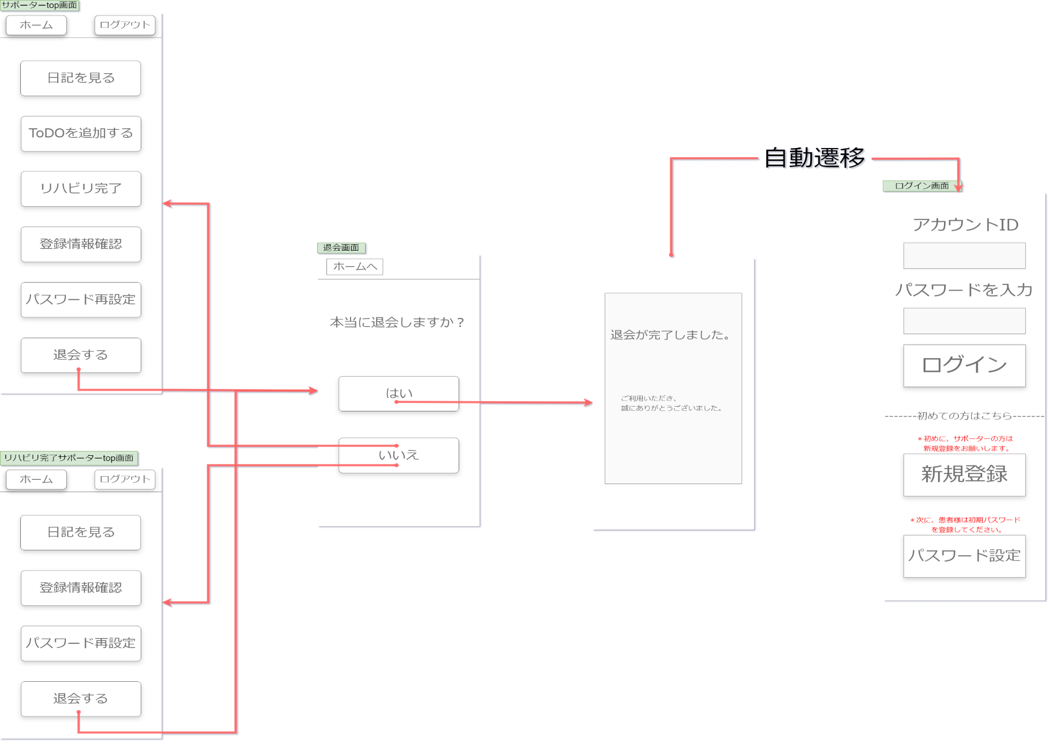

①

④

②

③

画面項目
No | 項目名称 | 分類 | 種別 | name属性 |  | サイズ | value属性 |  | 初期値 | イベント | バリデーション |  | 備考
1 | ホームボタン | ボタン | button | home |  | W155px,h60px | ホームへ |  | ホームへ | クリック | 必須 |  | -
2 | はい | ボタン | button | yes |  | W310px,h100px | はい |  | はい | クリック | 必須 |  | -
3 | いいえ | ボタン | button | no |  | W310px,h100px | いいえ |  | いいえ | クリック | 必須 |  | -
4 | 退会完了ポップアップ | ポップアップ | - | - |  | W350px,h550px | - |  | - | 自動遷移 | 必須 |  | -
5
6
7
8
9
10
11
12
13
14
15
16
17
18
19
20
21
22
23
24
25
26
27
28
29
30

画面設計書_日記一覧参照画面
画面設計書 |  |  | システム名称 |  | わくりは！ |  |  | 画面ID |  | supporter_diary_list |  | 改訂日 |  | 2022-11-01
 |  |  |  |  |  |  |  | 画面名称 |  | 日記一覧参照画面 |  | 改訂者 |  | 藤嶋

画面イメージ

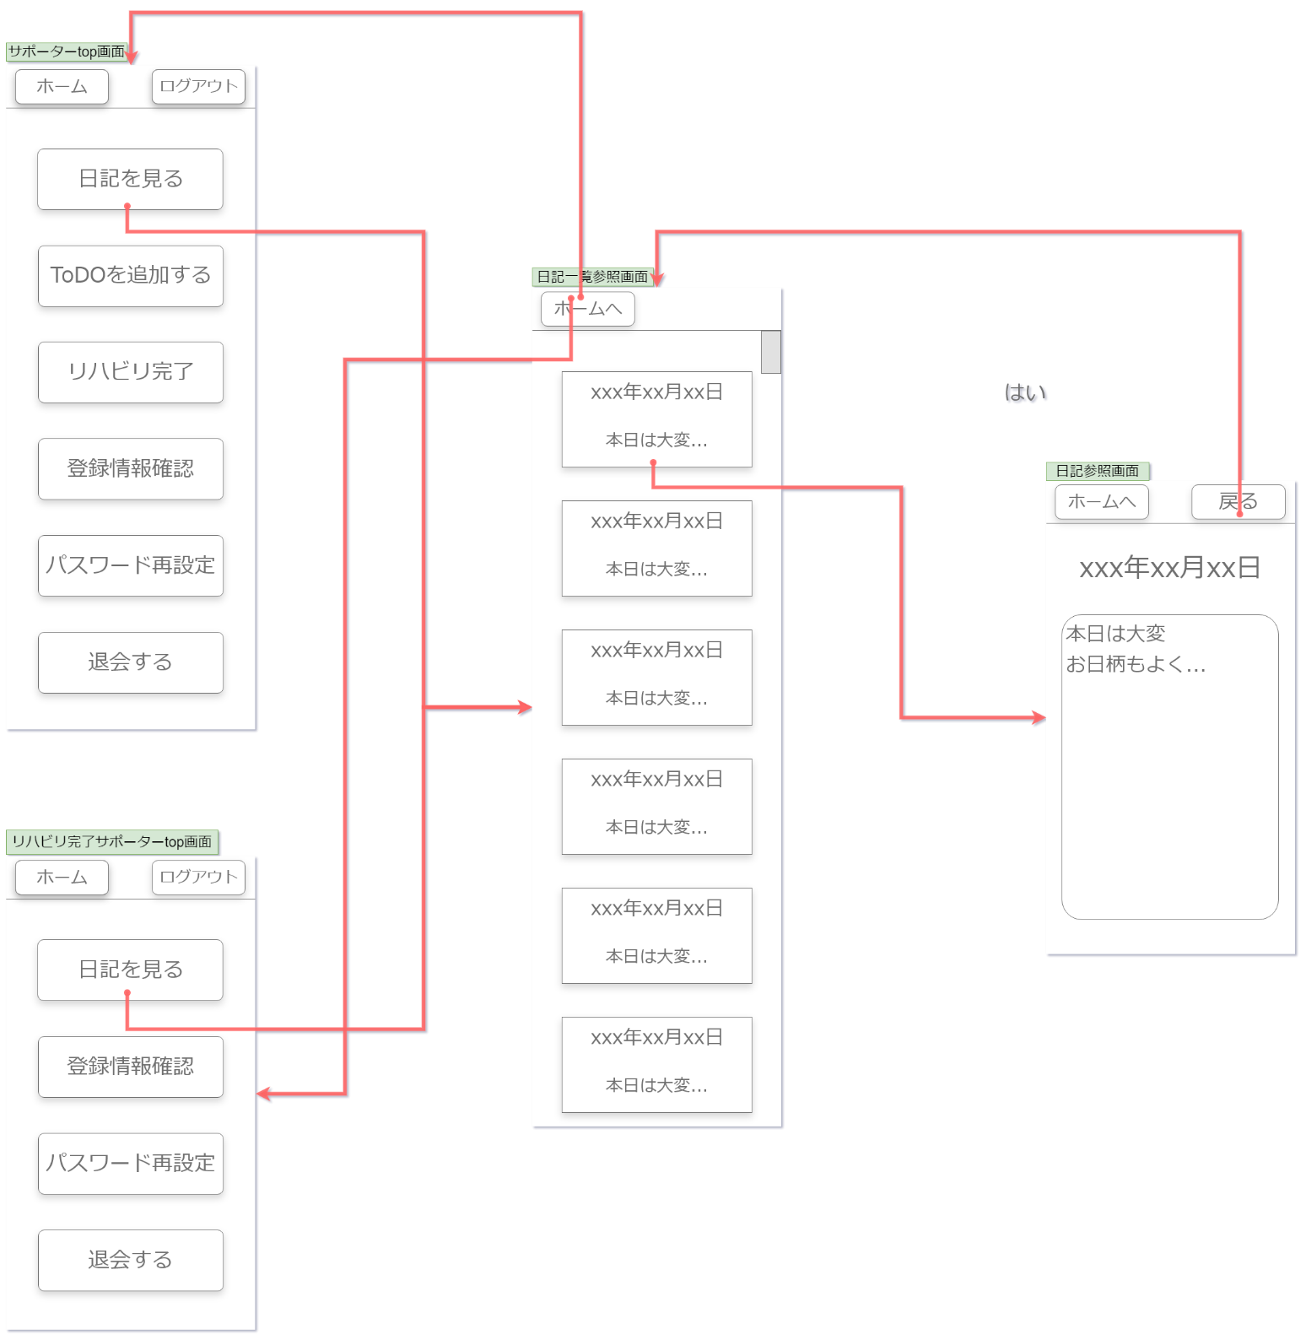

①
■
②

画面項目
No | 項目名称 | 分類 | 種別 | name属性 |  | サイズ | value属性 |  | 初期値 | イベント | バリデーション |  | 備考
1 | ホームボタン | ボタン | button | home |  | W155px,h60px | ホームへ |  | ホームへ | クリック | 必須 |  | -
2 | 日付ボタン | ボタン | button | diary_date |  | W315px,h160px | - |  | - | クリック | 必須 |  | -
3
4
5
6
7
8
9
10
11
12
13
14
15
16
17
18
19
20
21
22
23
24
25
26
27
28
29
30

画面設計書_日記参照画面
画面設計書 |  |  | システム名称 |  | わくりは！ |  |  | 画面ID |  | supporter_diary_reference |  | 改訂日 |  | 2022-11-01
 |  |  |  |  |  |  |  | 画面名称 |  | 日記参照画面 |  | 改訂者 |  | 藤嶋

画面イメージ

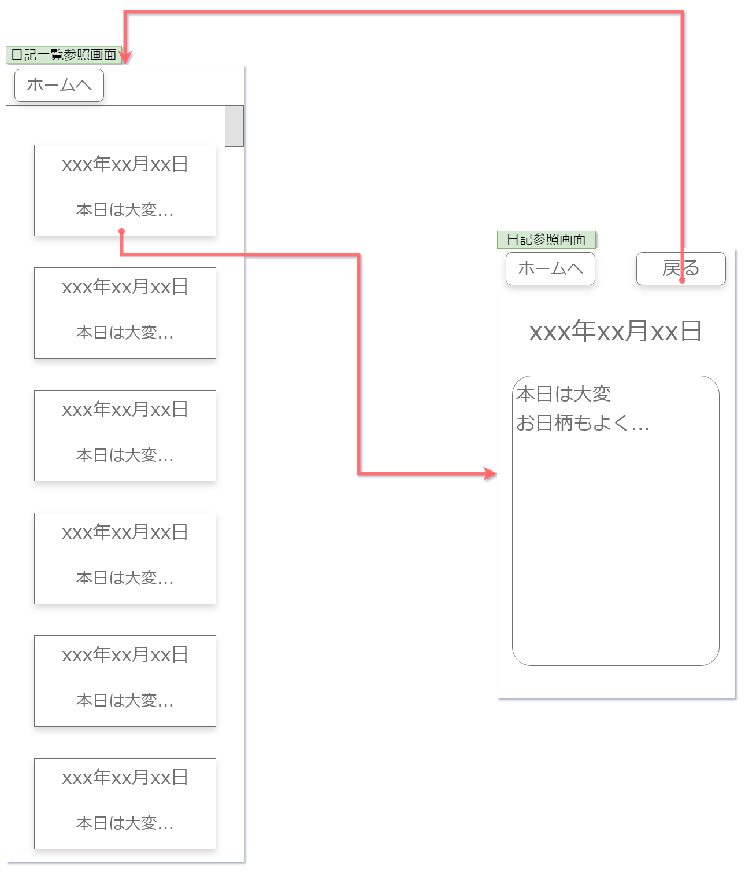

①
②

③

④

画面項目
No | 項目名称 | 分類 | 種別 | name属性 |  | サイズ | value属性 |  | 初期値 | イベント | バリデーション |  | 備考
1 | ホームボタン | ボタン | button | home |  | W155px,h60px | ホームへ |  | ホームへ | クリック | 必須 |  | -
2 | 戻るボタン | ボタン | button | back |  | W155px,h60px | 戻る |  | 戻る | クリック | 必須 |  | -
3 | 選択された日の日付 | テキスト | text | - |  | - | 選択された日の日付 |  | 選択された日の日付 | - |  |  | -
4 | テキスト表示エリア | - | - | - |  | - | - |  | - | - |  |  | -
5
6
7
8
9
10
11
12
13
14
15
16
17
18
19
20
21
22
23
24
25
26
27
28
29
30

画面設計書_リハビリToDO追加画面
画面設計書 |  |  | システム名称 |  | わくりは！ |  |  | 画面ID |  | supporter_ToDO_add |  | 改訂日 |  |  | 2022-11-01
 |  |  |  |  |  |  |  | 画面名称 |  | リハビリToDO追加画面 |  | 改訂者 |  |  | 藤嶋

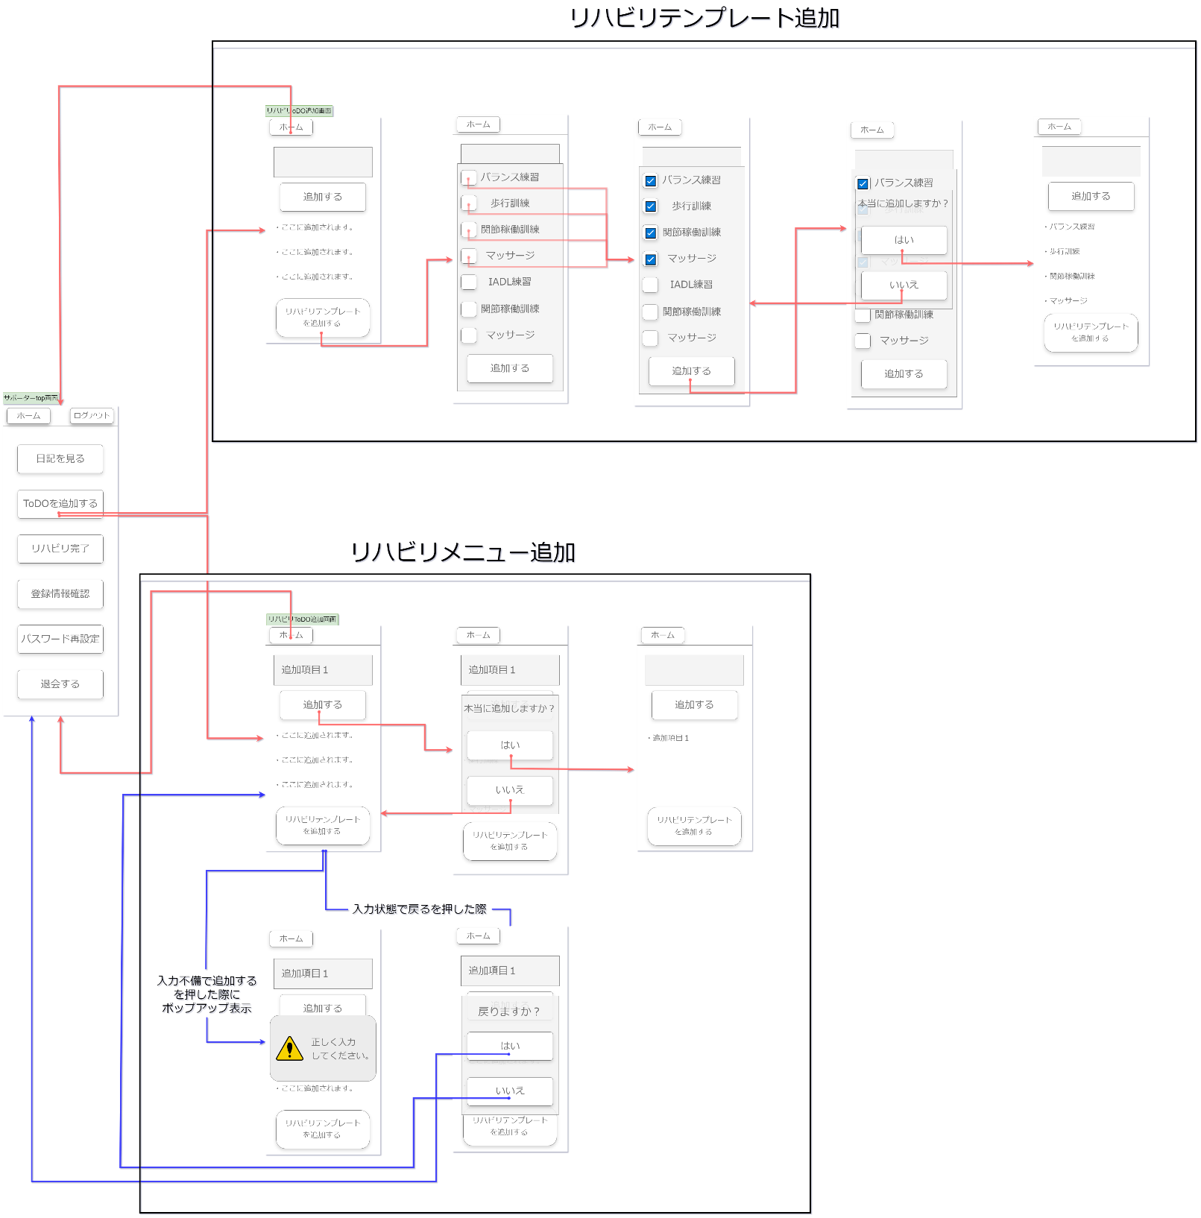
画面イメージ

①
②
③
⑤
⑨
⑥
⑩
⑦
⑪
④

⑧
 |  |  |  |  |  |  |  |  |  |  |  |  |  | f

⑫
⑬
⑩
⑪

画面項目
No | 項目名称 | 分類 | 種別 | name属性 |  | サイズ | value属性 |  | 初期値 | イベント | バリデーション |  | 備考
1 | ホームボタン | ボタン | button | home |  | W155px,h60px | ホームへ |  | ホームへ | クリック | 必須 |  | -
2 | 入力ボックス | インプット | input | todo_input |  | W350px,h100px | - |  | - | 入力 | 必須 |  | 入力必須 ２００文字制限
3 | 追加するボタン | ボタン | button | todo_add |  | W300px,h100px | 追加する |  | 追加する | クリック | 必須 |  | -
4 | リハビリテンプレートを追加するボタン | ボタン | button | template_add |  | W270px,h80px | - |  | - | クリック | 必須 |  | -
5 | テンプレートモーダルウィンドウ | モーダルウィンドウ | - | - |  | - | - |  | - | - | 必須 |  | -
6 | チェックボックス | ボタン | button | check_box |  | W55px,h55px | - |  | - | クリック | 必須 |  | チェック必須
7 | テンプレートテキスト | テキスト | text | template_text |  | W210px,h50px | - |  | - | 入力 | 必須 |  | -
8 | 追加するボタン | ボタン | button | template_add_confirmation |  | W300px,h100px | 追加する |  | 追加する | クリック | 必須 |  | -
9 | 追加確認ダイアログ | ダイアログ | - | - |  | W350px,h420px | - |  | - | - | 必須 |  | -
10 | はい | ボタン | button | yes |  | W310px,h100px | はい |  | はい | クリック | 必須 |  | -
11 | いいえ | ボタン | button | no |  | W310px,h100px | いいえ |  | いいえ | クリック | 必須 |  | -
12 | 入力エラーポップアップ | ポップアップ | - | input_error |  | W380px,h230px | - |  | - | 自動遷移 | 必須 |  | -
13 | 戻る確認ダイアログ | ダイアログ | - | - |  | W350px,h420px | - |  | - | - | 必須 |  | -
14 | はい | ボタン | button | yes |  | W310px,h100px | はい |  | はい | クリック | 必須 |  | -
15 | いいえ | ボタン | button | no |  | W310px,h100px | いいえ |  | いいえ | クリック | 必須 |  | -
16
17
18
19
20
21
22
23
24
25
26
27
28
29
30

画面設計書_リハビリ完了登録画面
画面設計書 |  |  | システム名称 |  | わくりは！ |  |  | 画面ID |  | rihab_complete |  | 改訂日 |  | 2022-11-01
 |  |  |  |  |  |  |  | 画面名称 |  | リハビリ完了登録画面 |  | 改訂者 |  | 藤嶋

画面イメージ

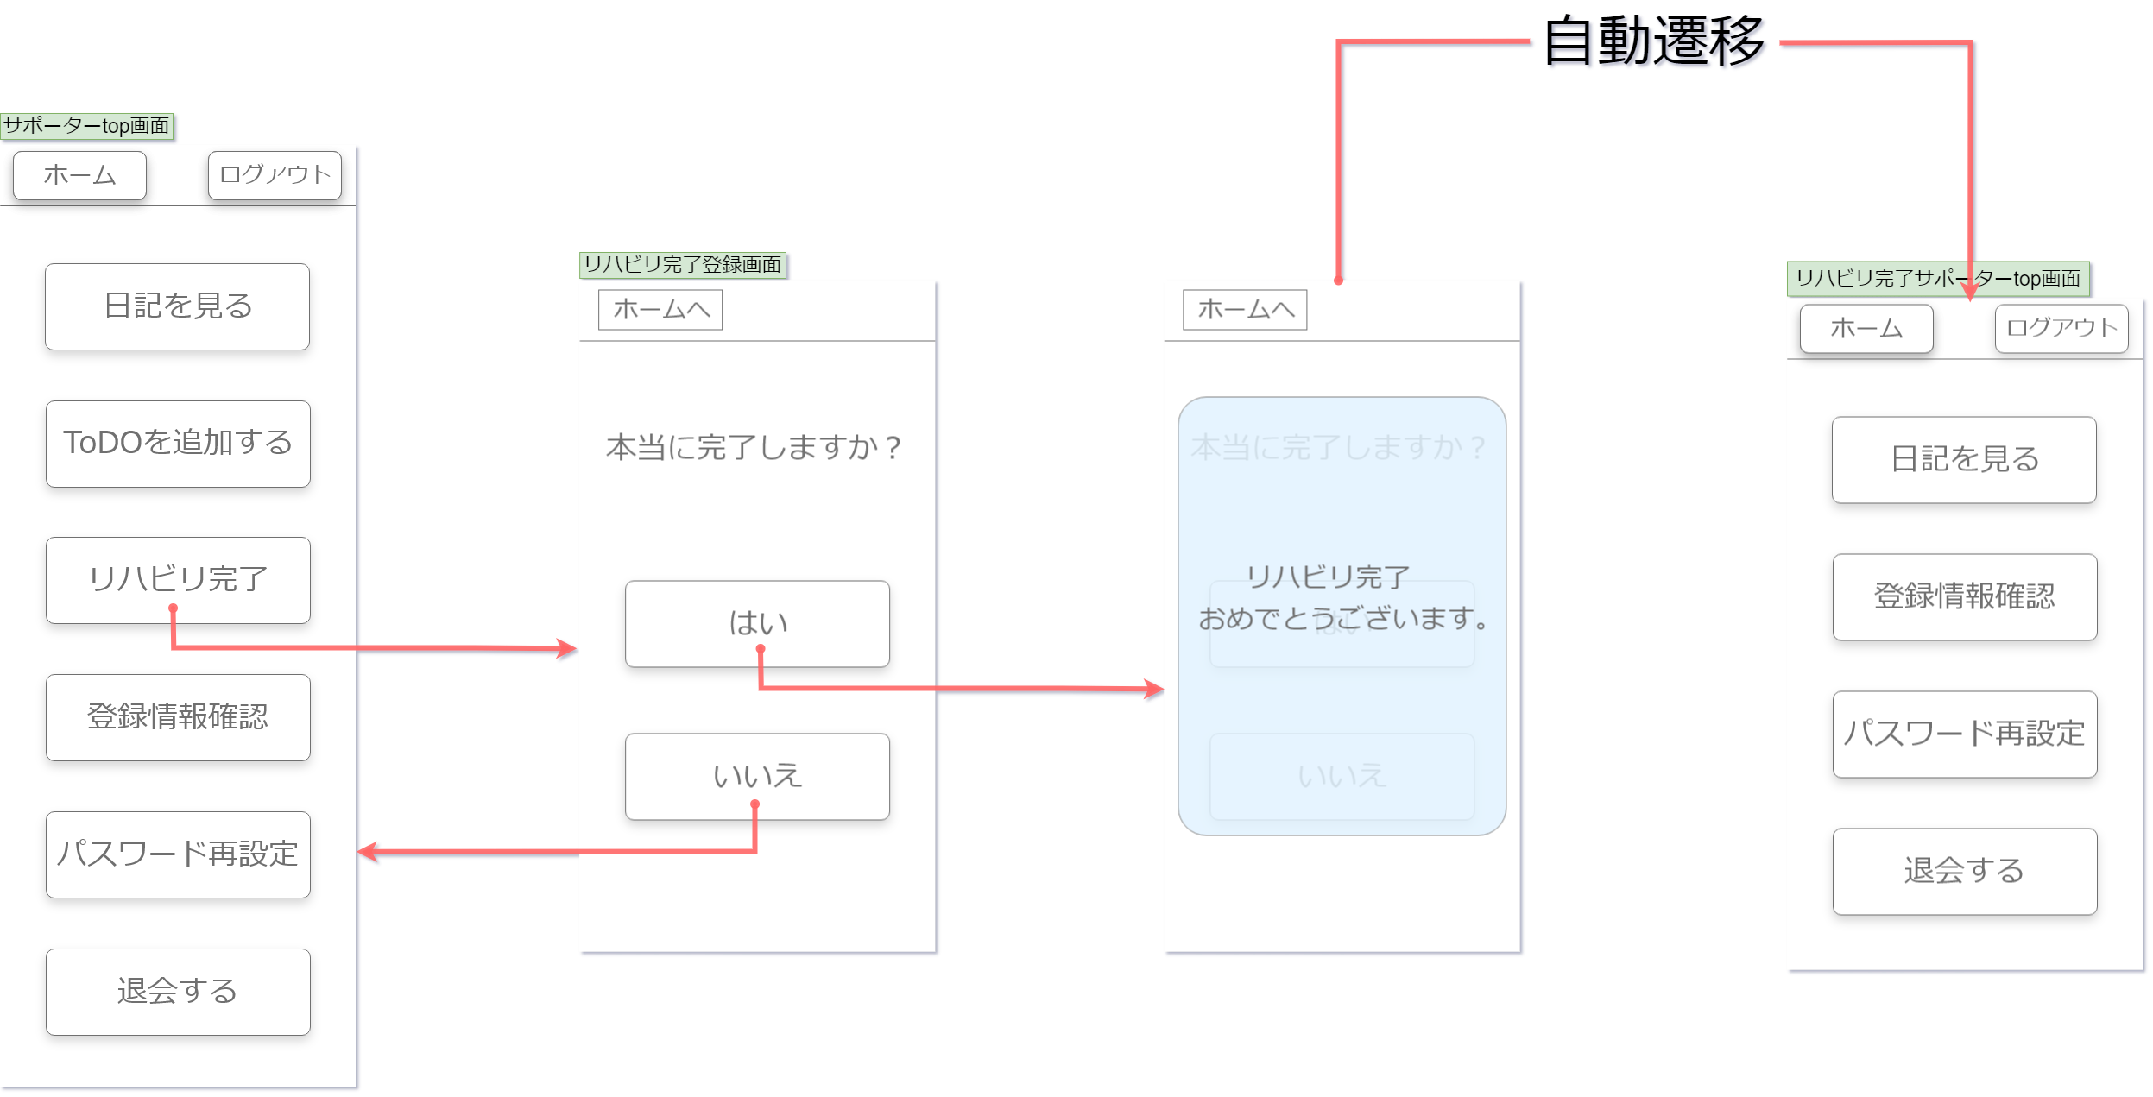

①

④

②

③

画面項目
No | 項目名称 | 分類 | 種別 | name属性 |  | サイズ | value属性 |  | 初期値 | イベント | バリデーション |  | 備考
1 | ホームボタン | ボタン | button | home |  | W155px,h60px | ホームへ |  | ホームへ | クリック | 必須 |  | -
2 | はい | ボタン | button | yes |  | W310px,h100px | はい |  | はい | クリック | 必須 |  | -
3 | いいえ | ボタン | button | no |  | W310px,h100px | いいえ |  | いいえ | クリック | 必須 |  | -
4 | リハビリ完了ポップアップ | ポップアップ | - | - |  | W380px,h510px | リハビリ完了おめでとうございます。 |  | リハビリ完了おめでとうございます。 | 自動遷移 | 必須 |  | -
5
6
7
8
9
10
11
12
13
14
15
16
17
18
19
20
21
22
23
24
25
26
27
28
29
30

画面設計書_登録情報確認画面
画面設計書 |  |  | システム名称 |  | わくりは！ |  |  | 画面ID |  | info_confirmation |  | 改訂日 |  | 2022-11-01
 |  |  |  |  |  |  |  | 画面名称 |  | 登録情報確認画面 |  | 改訂者 |  | 藤嶋

画面イメージ

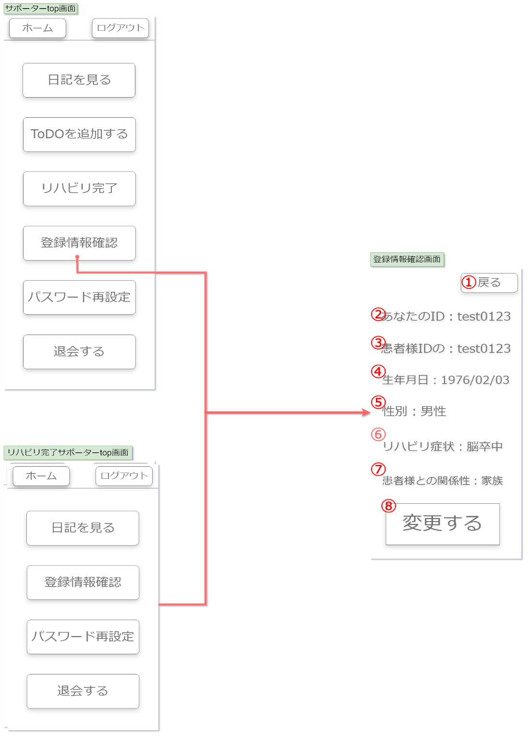

画面項目
No | 項目名称 | 分類 | 種別 | name属性 |  | サイズ | value属性 |  | 初期値 | イベント | バリデーション |  | 備考
1 | 戻るボタン | ボタン | button | back |  | W155px,h60px | 戻る |  | 戻る | クリック | 必須 |  | -
2 | あなたのID | テキスト | text | confirmation_sup_ID |  | h50px | - |  | - | - | 必須 |  | -
3 | 患者様のID | テキスト | text | confirmation_patient_ID |  | h51px | - |  | - | - | 必須 |  | -
4 | 生年月日 | テキスト | text | confirmation_birth |  | h52px | - |  | - | - | 必須 |  | -
5 | 性別 | テキスト | text | confirmation_gender |  | h53px | - |  | - | - | 必須 |  | -
6 | リハビリ症状 | テキスト | text | confirmation_symptoms |  | h54px | - |  | - | - | 必須 |  | -
7 | 患者様との関係性 | テキスト | text | confirmation_relationships |  | h55px | - |  | - | - | 必須 |  | -
8 | 変更するボタン | ボタン | button | confirmation_change |  | W310px,h120px | 変更する |  | 変更する | クリック | 必須 |  | -
9
10
11
12
13
14
15
16
17
18
19
20
21
22
23
24
25
26
27
28
29
30

画面設計書_サポーターリハビリ完了top画面
画面設計書 |  |  | システム名称 |  | わくりは！ |  |  | 画面ID |  | supporter_rehab_complete_top |  | 改訂日 |  | 2022-11-01
 |  |  |  |  |  |  |  | 画面名称 |  | サポーターリハビリ完了top画面 |  | 改訂者 |  | 藤嶋

画面イメージ

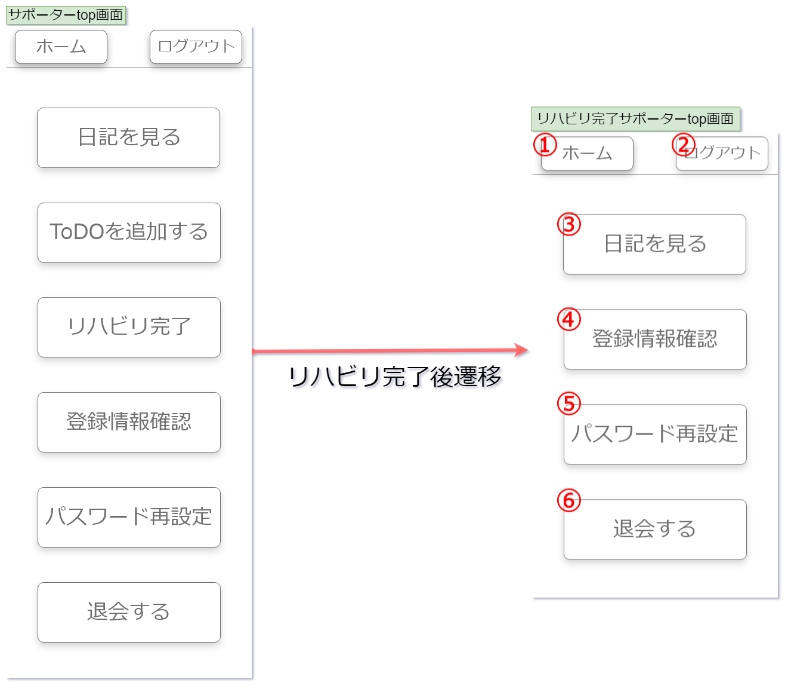

画面項目
No | 項目名称 | 分類 | 種別 | name属性 |  | サイズ | value属性 |  | 初期値 | イベント | バリデーション |  | 備考
1 | ホームボタン | ボタン | button | home |  | W155px,h60px | ホーム |  | ホーム | - | 必須 |  | -
2 | ログアウトボタン | ボタン | button | logout |  | W310px,h100px | ログアウト |  | ログアウト | クリック | 必須 |  | -
3 | 日記を見るボタン | ボタン | button | diary |  | W310px,h100px | 日記を見る |  | 日記を見る | クリック | 必須 |  | -
4 | 登録情報確認ボタン | ボタン | button | infoconfirmation |  | W310px,h100px | 登録情報確認 |  | 登録情報確認 | クリック | 必須 |  | -
5 | パスワード再設定ボタン | ボタン | button | password_reset |  | W310px,h100px | パスワード再設定 |  | パスワード再設定 | クリック | 必須 |  | -
6 | 退会するボタン | ボタン | button | withdrawal |  | W310px,h100px | 退会する |  | 退会する | クリック | 必須 |  | -
7
8
9
10
11
12
13
14
15
16
17
18
19
20
21
22
23
24
25
26
27
28
29
30

画面設計書_登録情報変更画面
画面設計書 |  |  | システム名称 |  | わくりは！ |  |  | 画面ID |  | info_change |  | 改訂日 |  | 2022-11-01
 |  |  |  |  |  |  |  | 画面名称 |  | 登録情報変更画面 |  | 改訂者 |  | 藤嶋

画面イメージ
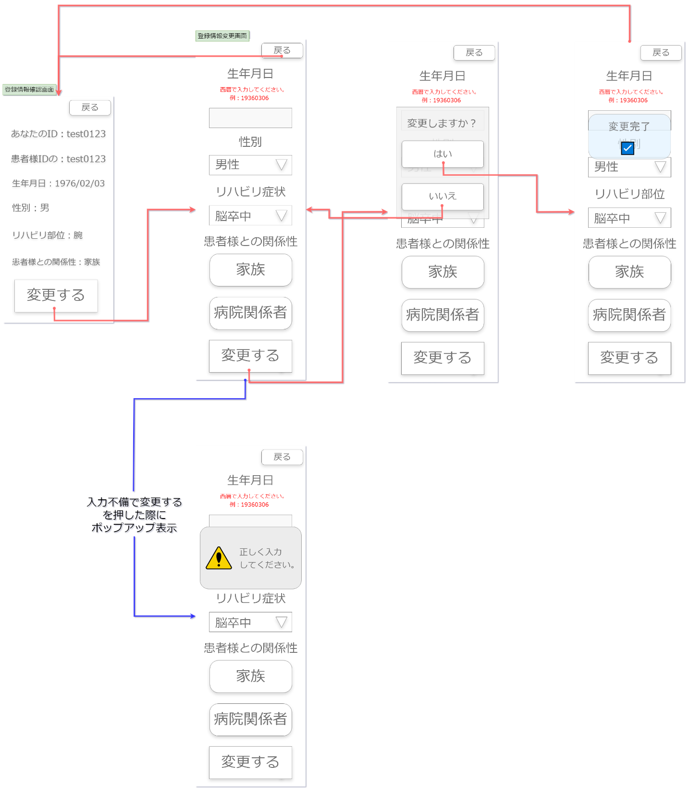

①

②
⑧
⑪
③
⑨

⑩
④

⑤

⑥

⑦

⑫

画面項目
No | 項目名称 | 分類 | 種別 | name属性 |  | サイズ | value属性 |  | 初期値 | イベント | バリデーション |  | 備考
1 | 戻るボタン | ボタン | button | back |  | W155px,h60px | 戻る |  | 戻る | クリック | 必須 |  | -
2 | 生年月日入力ボックス | ボタン | button | change_birth_select |  | W310px,h75px | 入力した内容 |  | 入力した内容 | 入力 | 必須 |  | フォーマット規制
3 | 性別選択ボックス | セレクト | select | change_gender_select |  | W310px,h75px | 選択した内容 |  | 選択した内容 | 選択 | 必須 |  | 必須
4 | リハビリ症状選択ボックス | セレクト | select | change_symptoms_select |  | W310px,h75px | 選択した内容 |  | 選択した内容 | 選択 | 必須 |  | 必須
5 | 家族ボタン | ボタン | button | change_family |  | W310px,h120px | 家族 |  | 家族 | クリック | 必須 |  | 必須
6 | 病院関係者ボタン | ボタン | button | change_hospital_staff |  | W310px,h75px | 病院関係者 |  | 病院関係者 | クリック | 必須 |  | 必須
7 | 変更するボタン | ボタン | button | new |  | W310px,h75px | 変更する |  | 変更する | クリック | 必須 |  | -
8 | 変更確認ダイアログ | ダイアログ | - | - |  | W350px,h625px | - |  | - | - | 必須 |  | -
9 | はい | ボタン | button | yes |  | W310px,h100px | はい |  | はい | クリック | 必須 |  | -
10 | いいえ | ボタン | button | no |  | W310px,h100px | いいえ |  | いいえ | クリック | 必須 |  | -
11 | 変更完了ポップアップ | ポップアップ | - | - |  | W310px,h170px | - |  | - | - | 必須 |  | -
12 | 入力エラーポップアップ | ポップアップ | - | - |  | W380px,h230px | - |  | - | - | 必須 |  | -
13
14
15
16
17
18
19
20
21
22
23
24
25
26
27
28
29
30

